Suzhou SIP&Lounan
Fields | Mandatory ? | MicroVu | MicroVu | MicroVu | Hexagon | Hexagon | OGP | OGP | CAV | 基恩士 | 基恩士 | 粗糙度测试仪 | 水滴角 | KLA | 硬度计 | 三丰
 |  | MicroVu（Vertex 311HC） | MicroVu（Vertex 652UC） | MicroVuVertex662UC | Global advantage 07.10.07 | 443 | OGP（CNC 500 ） | OGP（ZIP 250） | CAV GOM - ATOS Core 135 | VR-3200 | VK100 | Sensorfar 20XDI | 水滴角YH-SDJ300 | Micro XAM-100 | Mitutoyo HV-100 | MIC/HG/Caliper | TG | KLA等
工单号(Work Oder Number) | Yes | 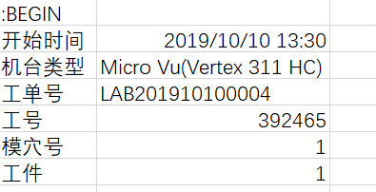 |  | 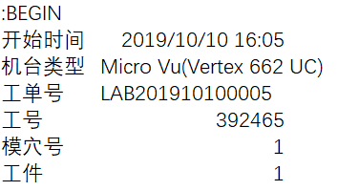 | 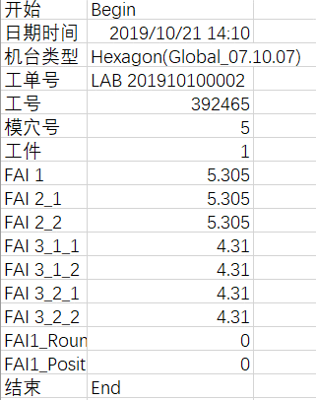 | 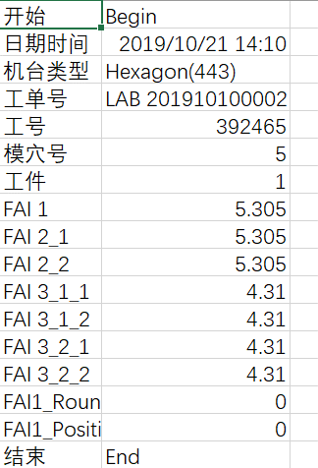 | 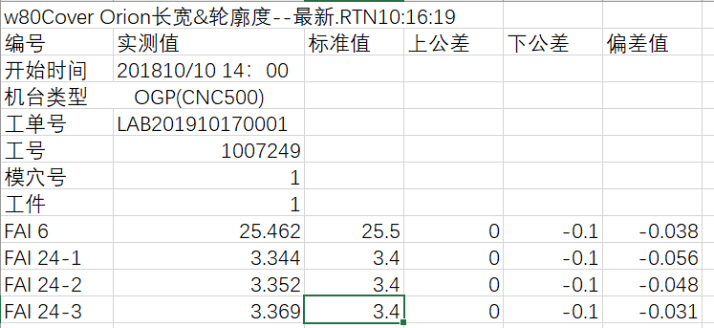 | 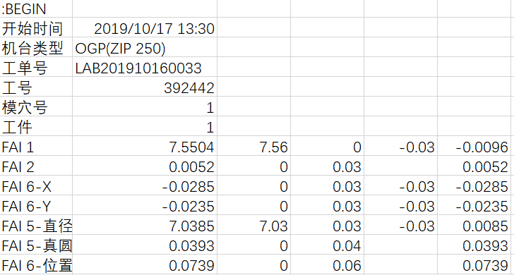 | 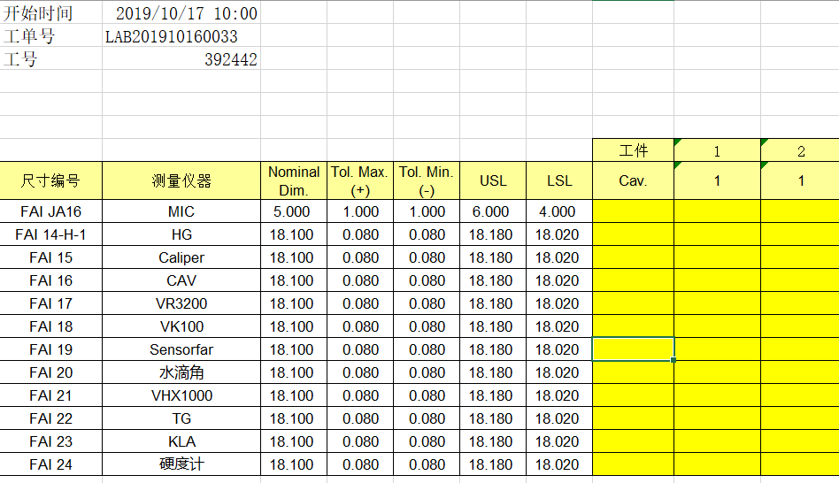
测量机台(Measuring Equipment Model) | Yes
测量人员(Measuring User Name) | No
Emp ID | Yes
Config | No | 组合量测需求
Trial Number | No/yes if GRR | 根据Working Order的信息，如果是GRR，则需要在Log file里面显示1/2/3.
生产机台号(Production Machine Id) | No
模号/治具号(Mold Id/Tooling ID) | No
模穴(Cavity) | Yes
工件(Sample) | Yes
量测日期 量测时间(MeasuringDateTime) | Yes
序列号(Serial Number) | No | 有序列号的话，必须要提供。
尺寸编号类型
尺寸编号类型
尺寸编号类型
尺寸编号类型
尺寸编号类型
尺寸编号类型
尺寸编号类型
尺寸编号(Dimension Code) | Yes | 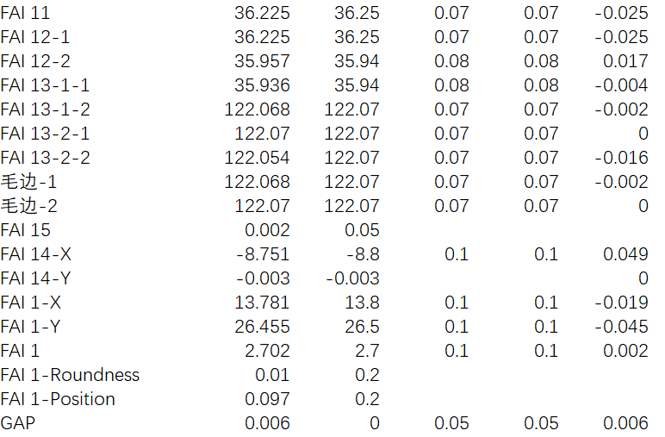
测量值
规格
上下公差
测量值
规格
上下公差
测量值
规格
上下公差
测量值
测量值
测量值
规格
上下公差
此部分若不需要也可删除
测量值
规格
上下公差
测量值
规格
上下公差
测量值(Measurement Value) | Yes

 |  | 注：所有信息需要截图标识。

